加熱殺菌①
連続式殺菌機温度・時間確認記録表

 |  |  |  |  |  |  |  |  |  |  |  |  | 年 月分
年 | 製品名 | 殺菌時間 | 殺菌温度 |  | ダイヤル 設定 | 10cmに掛かる時間 ※ | 合否判定 | 確認者 | 作業時間 |  |  | 作業者 | 備 考

日 付 |  |  | 開始時 | 終了時

/ |  | 分 | ℃ | ℃ | － | 秒 | 合 ・ 否 |  | ： | ～ | ：

/ |  | 分 | ℃ | ℃ | － | 秒 | 合 ・ 否 |  | ： | ～ | ：

/ |  | 分 | ℃ | ℃ | － | 秒 | 合 ・ 否 |  | ： | ～ | ：

/ |  | 分 | ℃ | ℃ | － | 秒 | 合 ・ 否 |  | ： | ～ | ：

/ |  | 分 | ℃ | ℃ | － | 秒 | 合 ・ 否 |  | ： | ～ | ：

/ |  | 分 | ℃ | ℃ | － | 秒 | 合 ・ 否 |  | ： | ～ | ：

/ |  | 分 | ℃ | ℃ | － | 秒 | 合 ・ 否 |  | ： | ～ | ：

/ |  | 分 | ℃ | ℃ | － | 秒 | 合 ・ 否 |  | ： | ～ | ：

/ |  | 分 | ℃ | ℃ | － | 秒 | 合 ・ 否 |  | ： | ～ | ：

/ |  | 分 | ℃ | ℃ | － | 秒 | 合 ・ 否 |  | ： | ～ | ：

/ |  | 分 | ℃ | ℃ | － | 秒 | 合 ・ 否 |  | ： | ～ | ：

/ |  | 分 | ℃ | ℃ | － | 秒 | 合 ・ 否 |  | ： | ～ | ：

/ |  | 分 | ℃ | ℃ | － | 秒 | 合 ・ 否 |  | ： | ～ | ：

＜特記事項＞

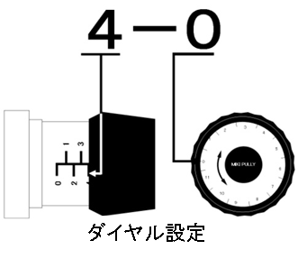
①殺菌温度は、投入開始前、終了後は殺菌槽から最後の製品が出た直後の温度を記入すること。

②１０cmに掛かる時間は、殺菌時間が２０分なら○○～○○秒・２５分なら○○～○○秒になるように調整すること。

殺菌速度の設定は、前回の設定を目安にすること。

※10cmに掛る時間は殺菌機ベルトコンベヤが10cm進むのに掛る時間です。10cm進む時間を計り、お湯の中を進む

距離から殺菌時間を計算し確認します。

③殺菌温度、殺菌時間に異常が生じた場合は、上司に報告すること。

④殺菌機の設定に問題がないことを確認者に確認してから、作業者は投入作業を開始すること。

⑤合否判定が否の場合の是正等の内容を備考欄に記入すること。

